ORDEM BANCÁRIA
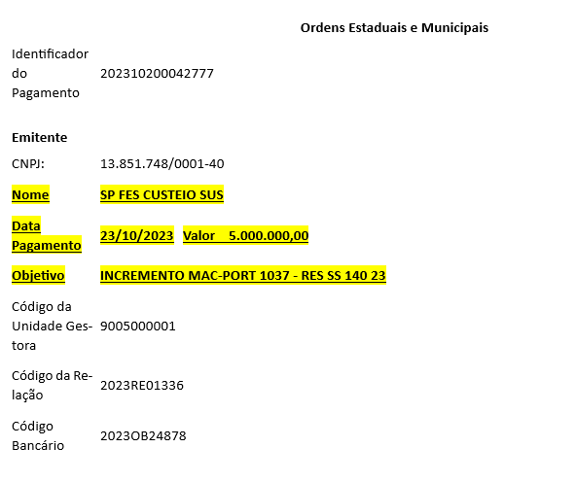

Sep-25

